начальная школа
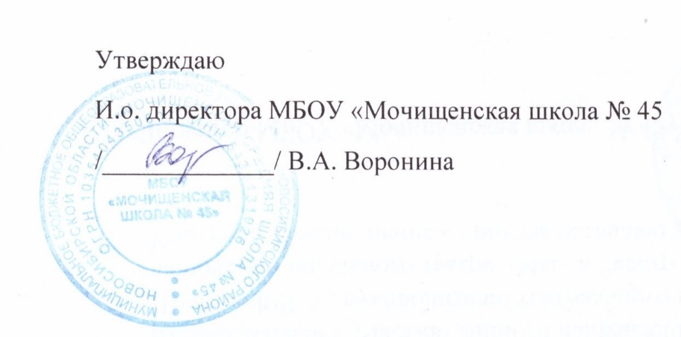

Прием пищи | Раздел | № рец. | Блюдо | Выход, г | Цена | Ккал | Белки | Жиры | Углеводы
Завтрак | гор.блюдо | 54-5к | Каша вязкая молочная кукурузная | 200 | 25.00 | 275.9 | 6.9 | 8.8 | 42.3
 | гор.напиток | 54-4гн-2020 | Чай с молоком и сахаром | 200.0 | 10.00 | 50.9 | 1.6 | 1.1 | 8.6
 | хлеб | Пром. | Хлеб в ассортименте | 30.0 | 2.00 | 75.0 | 2.1 | 0.9 | 15.5
 | кисмол | 54-1з | Сыр твердых сортов в нарезке | 30 | 10.00 | 107.5 | 7 | 8.9 | 0
 | фрукты | Пром. | Апельсин | 150 | 23.00 | 37.8 | 0.9 | 0.2 | 8.1
Завтрак 2 | фрукты

Обед | закуска
 | 1 блюдо
 | 2 блюдо
 | гарнир
 | сладкое
 | хлеб бел.
 | хлеб черн.

 |  |  |  | Итого: 79,25 руб.

5-11 кл
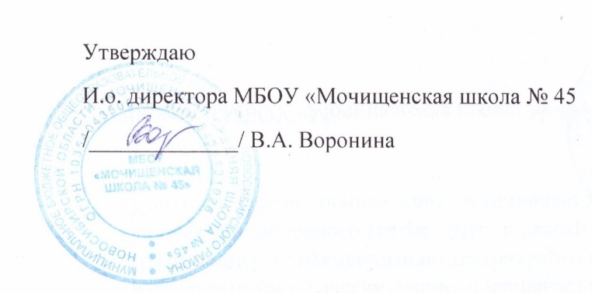

№ рецептуры | Название блюда | Масса | Белки | Жиры | Углеводы | Ккал
(12-18лет) |  | г. | г. | г. | г. | ккал
54-2с-2020 | Рассольник домашний ( со сметаной) | 250.0 | 2.0 | 4.9 | 13.3 | 105.0
54-1г | макароны отварные | 150.0 | 5.3 | 4.9 | 32.8 | 196.8
54-5м-2020 | Котлета из курицы | 120.0 | 19.3 | 4.8 | 12.5 | 171.0
Пром. | Хлеб пшеничный | 30.0 | 2.1 | 0.9 | 15.5 | 75.0
54-7хн | компот сухофрукты | 200.0 | 0.6 | 0.0 | 22.7 | 93.2

 | Итого за обед | 750.0 | 29.3 | 15.5 | 96.8 | 641.0
 |  | Итого: 80 руб.

ОВЗ мл


№ рецептуры | Название блюда | Масса | Белки | Жиры | Углеводы | Ккал
(7-11 лет) |  | г. | г. | г. | г. | ккал
 | завтрак
54-1з | Сыр твердых сортов в нарезке | 30 | 7 | 8.9 | 0 | 107.5
54-5к | Каша вязкая молочная кукурузная | 250 | 6.9 | 8.8 | 42.3 | 275.7
54-4гн | Чай с молоком и сахаром | 200 | 1.6 | 1.1 | 8.6 | 50.9
Пром. | хлеб пшеничный | 30 | 2.1 | 0.9 | 15.5 | 75
Пром. | Апельсин | 150 | 0.9 | 0.2 | 8.1 | 37.8
 | итого за завтрак | 660.0 | 18.5 | 19.9 | 74.5 | 546.9
 | обед
54-2с-2020 | Рассольник домашний ( со сметаной) | 250.0 | 2.0 | 4.9 | 13.3 | 105.0
54-1г | макароны отварные | 150.0 | 5.3 | 4.9 | 32.8 | 196.8
54-5м-2020 | Котлета из курицы | 120.0 | 19.3 | 4.8 | 12.5 | 171.0
Пром. | Хлеб пшеничный | 30.0 | 2.1 | 0.9 | 15.5 | 75.0
Пром. | хлеб ржаной | 30.0 | 3.4 | 0.5 | 20.7 | 98.0
54-7хн | компот сухофрукты | 200.0 | 0.6 | 0.0 | 22.7 | 93.2
 | Итого за обед | 780.0 | 32.7 | 16.0 | 117.5 | 739.0
 | итого за день | 1322.0 | 33.6 | 16.2 | 125.6 | 776.8
 | Итого: 162,60 руб.

ОВЗ ст


№ рецептуры | Название блюда | Масса | Белки | Жиры | Углеводы | Ккал
(12-18 лет) |  | г. | г. | г. | г. | ккал
 | завтрак
54-1з | Сыр твердых сортов в нарезке | 30 | 7 | 8.9 | 0 | 107.5
54-5к | Каша вязкая молочная кукурузная | 250 | 6.9 | 8.8 | 42.3 | 275.7
54-4гн | Чай с молоком и сахаром | 200 | 1.6 | 1.1 | 8.6 | 50.9
Пром. | хлеб пшеничный | 30 | 2.1 | 0.9 | 15.5 | 75
Пром. | Апельсин | 150 | 0.9 | 0.2 | 8.1 | 37.8
 | итого за завтрак | 660.0 | 18.5 | 19.9 | 74.5 | 546.9
 | обед
54-2с-2020 | Рассольник домашний ( со сметаной) | 250.0 | 2.0 | 4.9 | 13.3 | 105.0
54-1г | макароны отварные | 200.0 | 5.3 | 4.9 | 32.8 | 196.8
54-5м-2020 | Котлета из курицы | 120.0 | 19.3 | 4.8 | 12.5 | 171.0
Пром. | Хлеб пшеничный | 30.0 | 2.1 | 0.9 | 15.5 | 75.0
Пром. | хлеб ржаной | 30.0 | 3.4 | 0.5 | 20.7 | 98.0
54-7хн | компот сухофрукты | 200.0 | 0.6 | 0.0 | 22.7 | 93.2
 | Итого за обед | 830.0 | 32.7 | 16.0 | 117.5 | 739.0
 | итого за день | 1322.0 | 33.6 | 16.2 | 125.6 | 776.8
 |  | Итого: 184,60 руб.

МиМ


№ рецептуры | Название блюда | Масса | Белки | Жиры | Углеводы | Ккал
(12-18 лет) |  | г. | г. | г. | г. | ккал
54-1г | макароны отварные | 150.0 | 5.3 | 4.9 | 32.8 | 196.8
54-5м-2020 | Котлета из курицы | 120.0 | 19.3 | 4.8 | 12.5 | 171.0
Пром. | Хлеб пшеничный | 30.0 | 2.1 | 0.9 | 15.5 | 75.0
54-7хн | компот сухофрукты | 200.0 | 0.6 | 0.0 | 22.7 | 93.2
 | Итого | 505.0 | 20.9 | 27.8 | 30.9 | 457.2
 |  |  |  | Итого: 77 руб.

